Einführung
Bio Status Rechner
Der Bio- Status Rechner ist eine einfache und äußerst praktikable Excel Anwendung um den Status (Bio/Konventionell) ihrer Rinder feststellen zu können.
Wozu soll das gut sein?
Durch die Umsetzung der neuen EU Bio Verordnung Anfang 2009 ist die Umstellungszeit bei Rindern neu definiert worden:
Die Umstellungszeit für Fleisch beträgt 3/4 des Lebens, mindestens aber 12 Monate.
Die Umstellungszeit für Milch beträgt 6 Monate.
Was heißt das?
Im Falle eines konventionellen Tierzukaufes muss dieses Tier mindestens ¾ seiner Lebenszeit am Biobetrieb verbracht haben, um als „Bio“ verkauften werden zu dürfen.
Die Umstellungszeit beträgt aber in jedem Fall mindestens 12 Monate.
Für wen gilt diese Regelung?
A) Für konventionelle Tierzukäufe. Details dazu siehe Beratungsblatt "Der Tierzukauf am Biobetrieb".
B) Für Betriebe, welche die sog. "Verkürzte Umstellung" in Anspruch genommen haben (6 Monate Umsellungszeit für Milch).

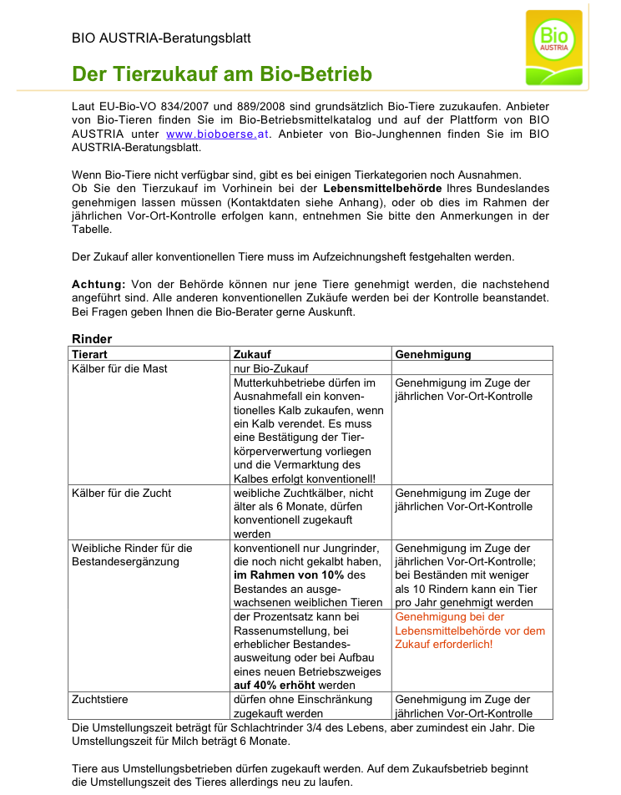

Bei weiteren Fragen wenden Sie sich bitte an Ihren Bio- Berater!
© Reinhard Schröcker 2010

Funktion
Bio Status Rechner
Funktion
Geben Sie Name, Ohrmarkennummer, Geburtsdatum und Zukaufsdatum in die dafür vorgesehenen Eingabefelder ein.
Automatisch wird der momentan Status des Tieres sowie der jeweilige Stichtag angezeigt.
Es kann der Status von bis zu siebzig Tieren berechnet werden, danach müssen die Einträge gelöscht bzw. erneuert werden.
Fehler können nicht ausgeschlossen werden.
Keine Haftung, keine Gewährleistung.
Nur zur eigenen Verwendung, keine Weitergabe.
(c) Reinhard Schröcker

